상품제안서
모나미 FX153 | 상품코드: S02644

 |  |  |  |  |  |  | 02-713-8555 | www.synergygift.co.kr
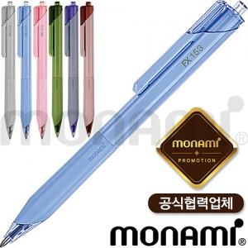 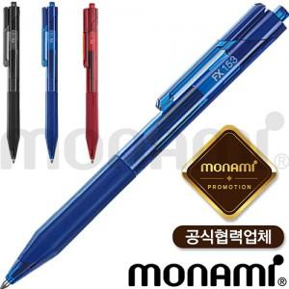 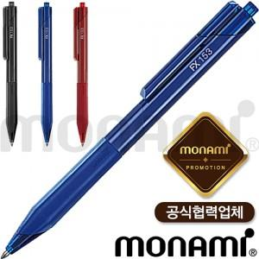

【상세/제작정보】 | <p><span style="font-size: 14pt;">※ 운임비 별도 발생 됩니다.</span></p>

【인쇄/포장옵션】 | 실크 / OPP(비닐)

【공급단가】 | 수량 | 300~ | 1,000~ | 3,000~ | 10,000~ | 20,000~
*VAT별도 | 블랙 | 830원 | 775원 | 750원 | 725원 | 715원
 | 블루 | 830원 | 775원 | 750원 | 725원 | 715원
 | 레드 | 830원 | 775원 | 750원 | 725원 | 715원

【상품 URL】 | https://www.synergygift.co.kr:443/src/goods_detail.php?gdno=14951

